Notice
Feuille de route animation : notice d'utilisation
Objet du document : ce document est à compléter par le maître d'ouvrage. Il compile les éléments techniques et financiers prévus et réels pour les missions susceptibles d'être éligibles aux aides de l'agence de l'eau Rhône Méditerranée Corse. Ce document est rempli et déposé sur le portail de téléservice de aides de l'agence de l'eau lors de la demande d'aide puis lors de la demande de solde.

A LA DEMANDE D'AIDE
1) Renseigner l'onglet "Feuille de route"
- Nom du maître d'ouvrage, adresse, intitulé de l'opération et période de réalisation de l'opération
Pour chaque mission concernée par la demande d'aide :
- Intitulé de la mission (colonne A)
- Détail de la mission (colonne B)
- Documents attendus attestant de la réalisation partielle ou totale de chaque mission (colonne C)
NB1 : les documents attestant de la réalisation correspondent à des livrables de prestations type études (étude, CCTP) ou réalisations de travaux (PV de réception).
NB2 : les documents autres attestant de l'organisation ou la participation à des réunions, des assemblées, … (de type CR de réunion, feuille d’émargement, …) sont conservés et mis à disposition de l'agence par le maître d’ouvrage si besoin.
- Dépenses externes liées aux missions prévues
>> dépenses spécifiques et prestations externes liées aux missions
>> estimées sur devis et justifiées sur factures

2) Renseigner l'onglet "Intervenants"
Lister les personnes intervenant sur tout ou partie des missions présentées
Pour chaque intervenant renseigner :
- Nom Prénom
- Nombre de jours travaillés par an
- Salaire brut chargé annuel (charges patronales et salariales)

3) Renseigner l'onglet "Prévisionnel"
Le libellé de la mission issu de la feuille "Feuille de route" s'incrémente automatiquement.
Pour chaque mission, renseigner tous les intervenants prévus et le nombre de jours affecté à la mission.

4) Déposer le fichier sur portail de téléservice des aides
Déposer le document numérisé correspondant au format excel via le portail des aides de l'agence de l'eau avec la mention "Feuille de route animation_V0"

5) Une fois la version finale du fichier co-validée avec l'agence
- redéposer le fichier final (format Excel) avec la mention "Feuille de route animation_VF" sur le portail de téléservice des aides
- imprimer la partie Demande d'aide de la feuille de route (colonnes A jusqu'à E) selon le format ci-dessous.
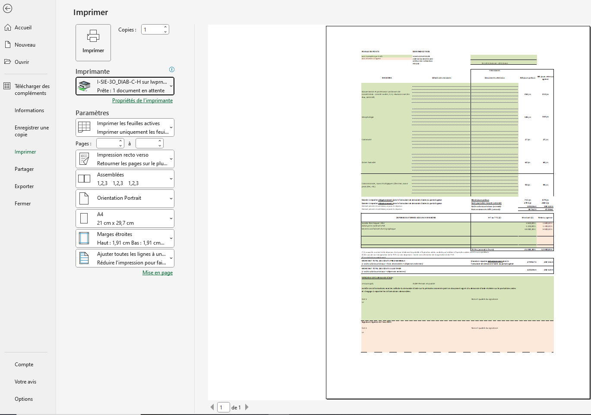

- dater et signer (+ cachet) à l'emplacement prévu en bas à gauche de la feuille
- déposer le document numérisé correspondant au format pdf via le portail des aides de l'agence de l'eau (pièce jointe intitulée "Feuille de route animation_VF")

A LA DEMANDE DE SOLDE
1) Renseigner l'onglet "Feuille de route"
- Numéro de convention de l'aide
Pour chaque mission :
- Avancement des missions (colonne F)
- Documents attestant de la réalisation des missions (colonne G)
- Dépenses externes liées aux missions réalisées

2) Renseigner l'onglet "Intervenants"
- Lister les personnes ayant intervenu sur tout ou partie des missions prévues.

3) Compléter l'onglet "Réalisé"
Pour chaque mission, renseigner pour tous les intervenants, ayant participé le nombre de jours affecté à cette mission.

4) Déposer sur le portail de Téléservices des aides (onglet "Demande de versement")
- une version Excel de la feuille de route avec la mention "Feuille de route_Solde"
- imprimer l'onglet feuille de route en intégralité selon le format ci-dessous.
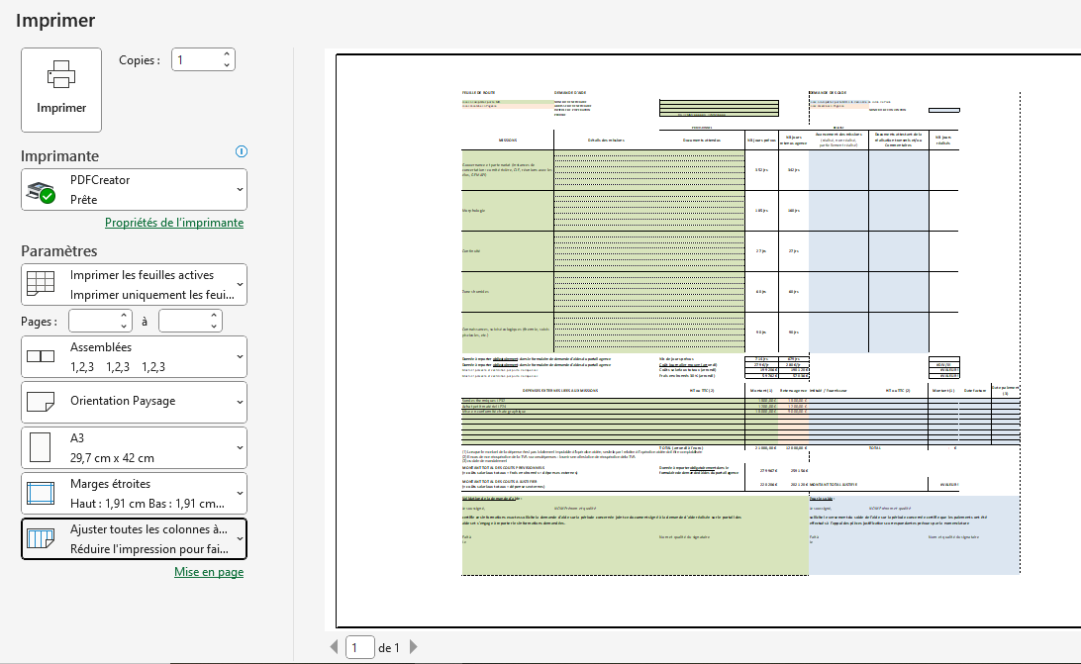

- dater et signer (+ cachet) à l'emplacement prévu en bas à gauche de la feuille
- déposer le document numérisé correspondant au format pdf via le portail des aides de l'agence de l'eau (pièce jointe intitulée "Feuille de route_VSolde")

